상품제안서
팔레트 맥세이프 가죽 카드지갑 | 상품코드: F31623

 |  |  |  |  |  |  | 02-412-0044 | www.easy1.co.kr
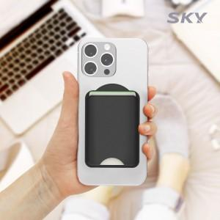

【상세/제작정보】

【인쇄/포장옵션】 | 레이저, 풀칼라 / 포장불가능

【공급단가】 | 수량 | 100~ | 300~ | 500~ | 1,000~ | 3,000~
*VAT별도 | 단가 | 4,600원 | 4,530원 | 4,430원 | 4,250원 | 4,070원

【상품 URL】 | https://dev.easy1.co.kr:443/src/goods_detail.php?gdno=31623

